Exempel avstämning
Ta ut Årskostnad stödverksamhet enligt budget ur rapport HB10 såhär: |  |  |  |  |  |  |  |  |  |  |  | Ta ut Aktuell årskostnad enligt GLIS här:
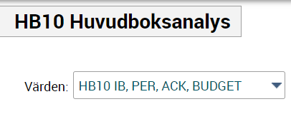

 |  | Byt värdemall från standard HB10 PER UTFALL, ACK UTFALL till denna

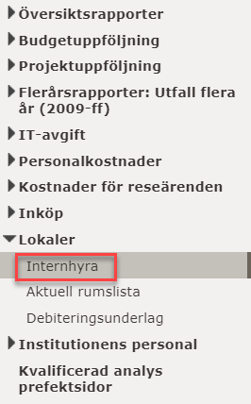
Period | 2022-12 | Välj period december innevarande år för att få hela årskostnaden
KONTO | 50100 | Välj konto 50100 Internhyra
PROJ | xxx00* | Välj stödverksamhetsprojekten på din institution

KONTO | PROJ | ORG | VSH | AKTIV | MOTP | FINANS | UTFALL IB | UTFALL Per | UTFALL Ack | UTFALL Fg Ack | BUDGET Ack
50100 Internhyra | xxx001100 Ledning UTB | XXX | 100 |  | 910000 |  | 0.00 | 0.00 | 0.00 | 0.00 | 15,559.00
50100 Internhyra | xxx001100 Ledning UTB | XXX | 100 |  | 996800 |  | 0.00 | 0.00 | 14,267.00 | 15,216.00 | 0.00
50100 Internhyra | xxx001200 Utbildningsadministration | XXX | 100 |  | 910000 |  | 0.00 | 0.00 | 0.00 | 0.00 | 96,884.00
50100 Internhyra | xxx001200 Utbildningsadministration | XXX | 100 |  | 996800 |  | 0.00 | 0.00 | 88,814.00 | 78,912.00 | 0.00
50100 Internhyra | xxx001300 Ekonomi- och persadmin UTB | XXX | 100 |  | 910000 |  | 0.00 | 0.00 | 0.00 | 0.00 | 6,911.00
50100 Internhyra | xxx001300 Ekonomi- och persadmin UTB | XXX | 100 |  | 996800 |  | 0.00 | 0.00 | 6,336.00 | 6,756.00 | 0.00
50100 Internhyra | xxx001400 Infrastruktur o service UTB | XXX | 100 |  | 910000 |  | 0.00 | 0.00 | 0.00 | 0.00 | 14,446.00 |  | Välj rapport Internhyra under Prefektsidor
50100 Internhyra | xxx001400 Infrastruktur o service UTB | XXX | 100 |  | 996800 |  | 0.00 | 0.00 | 13,244.00 | 14,148.00 | 0.00
50100 Internhyra | xxx002100 Ledning FO | XXX | 200 |  | 910000 |  | 0.00 | 0.00 | 0.00 | 0.00 | 15,559.00
50100 Internhyra | xxx002100 Ledning FO | XXX | 200 |  | 996800 |  | 0.00 | 0.00 | 14,267.00 | 15,216.00 | 0.00
50100 Internhyra | xxx002200 Forskningsadministration | XXX | 200 |  | 910000 |  | 0.00 | 0.00 | 0.00 | 0.00 | 4,762.00
50100 Internhyra | xxx002200 Forskningsadministration | XXX | 200 |  | 996800 |  | 0.00 | 0.00 | 4,367.00 | 2,952.00 | 0.00
50100 Internhyra | xxx002300 Ekonomi- och persadmin FO | XXX | 200 |  | 910000 |  | 0.00 | 0.00 | 0.00 | 0.00 | 27,642.00
50100 Internhyra | xxx002300 Ekonomi- och persadmin FO | XXX | 200 |  | 996800 |  | 0.00 | 0.00 | 25,344.00 | 27,036.00 | 0.00
50100 Internhyra | xxx002400 Infrastruktur o service FO | XXX | 200 |  | 910000 |  | 0.00 | 0.00 | 0.00 | 0.00 | 14,446.00
50100 Internhyra | xxx002400 Infrastruktur o service FO | XXX | 200 |  | 996800 |  | 0.00 | 0.00 | 13,244.00 | 14,148.00 | 0.00
 |  |  |  |  |  |  | 0.00 | 0.00 | 179,883.00 | 174,384.00 | 196,209.00

 |  |  |  |  |  |  |  |  |  |  | Hämta summan för ackumulerad budget helår

